스프링이 멀까
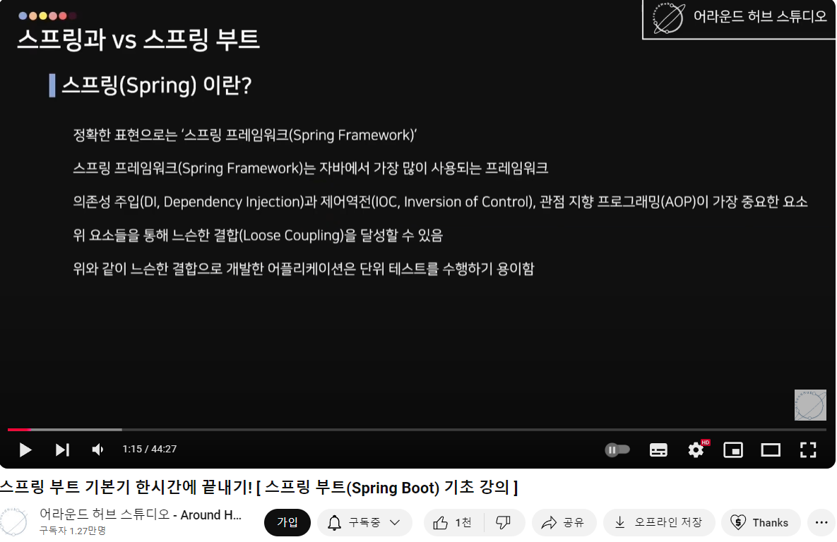
https://www.youtube.com/watch?v=AalcVuKwBUM&t=16s
아래 루즈커플링의 목적이 먼데? 코드 재사용

대표모듈
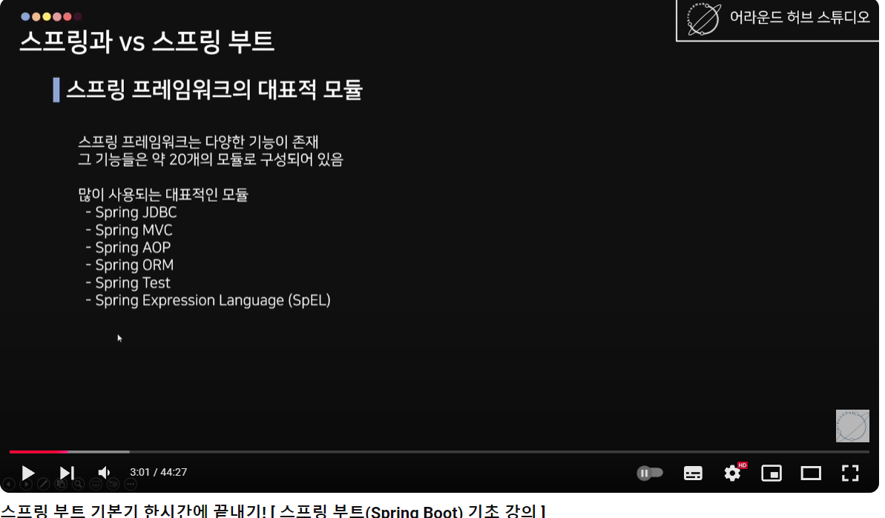

스프링부트는 왜 나옴
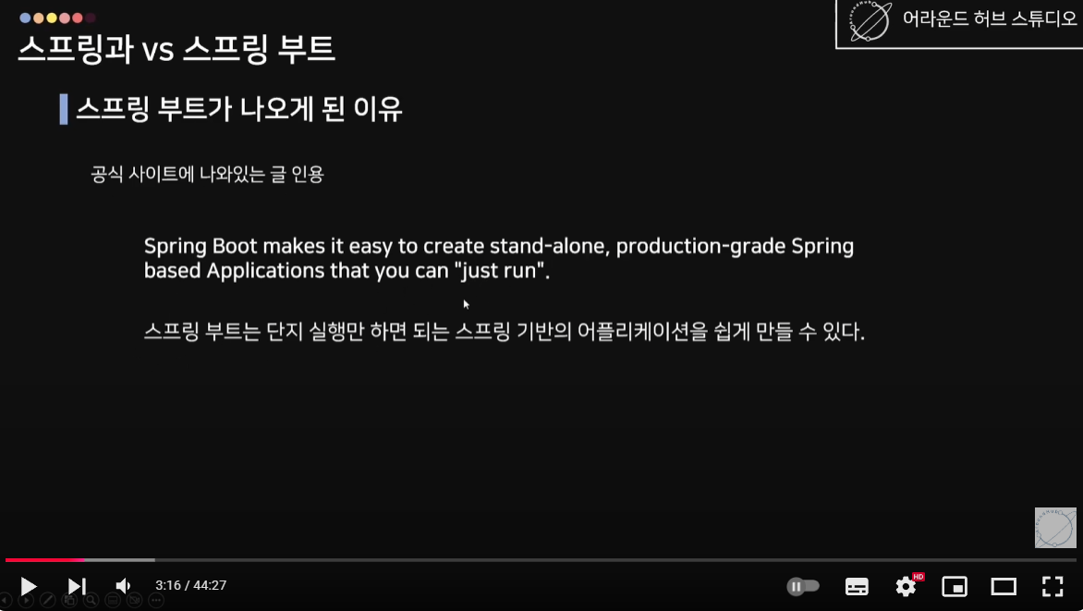

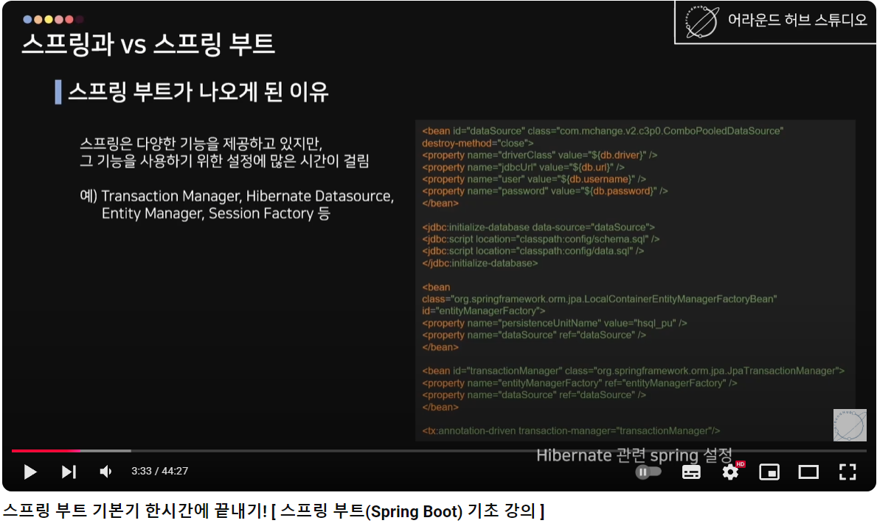

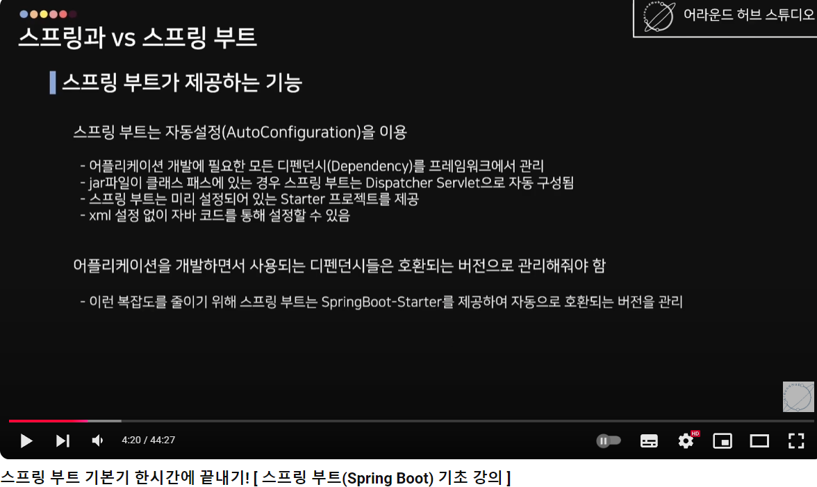

오, 스프링에서 **디스패처 서블릿**이 하는 일, 초딩도 이해할 수 있게 설명해줄게!
---
### 디스패처 서블릿의 역할은?
**"만능 전달부"** 역할을 해!
뭔가 **요청(질문)**이 들어오면,
1. **"이 질문은 누가 대답해야 하지?"** 고민해서,
2. **알맞은 선생님이나 친구(코드)**에게 연결해줘.
---
### 좀 더 구체적으로 설명하면:
1. 너희 반에 **다양한 역할의 친구들(Controller, Service, View 등)**이 있다고 생각해 봐.
2. 누군가 네 반에 와서 "여기 수학 문제 풀 줄 아는 애 있어요?"라고 물어봐.
3. 반 선생님(디스패처 서블릿)이
- "어? 이 질문은 수학 담당인 철수한테 가야겠네!"
- 라고 판단해서 철수한테 질문을 전달해.
4. 철수가 문제를 풀고, 선생님이 다시 그 답을 질문한 사람한테 돌려줘.
---
### 왜 필요한 거야?
너네 반 친구가 너무 많고, 각자 역할이 다르니까,
**"내가 직접 찾아갈래요!"** 하면 엄청 복잡하겠지?
그래서 선생님(디스패처 서블릿)이 딱 중간에 서서
**질문 처리**를 깔끔하게 정리해주는 거야!
---
**정리**:
디스패처 서블릿은
👉 "질문(요청)을 정리하고 누구한테 보내야 할지 찾아주는 만능 전달자!"
스프링에서는 이런 일을 직접 설정해야 했어!
(스프링부트에서는 알아서 해주는 거고~ 😊)

디펜던시
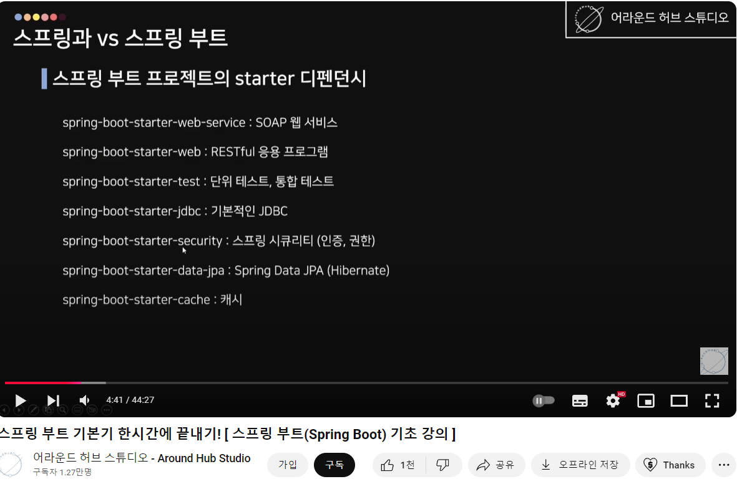

spring boot down
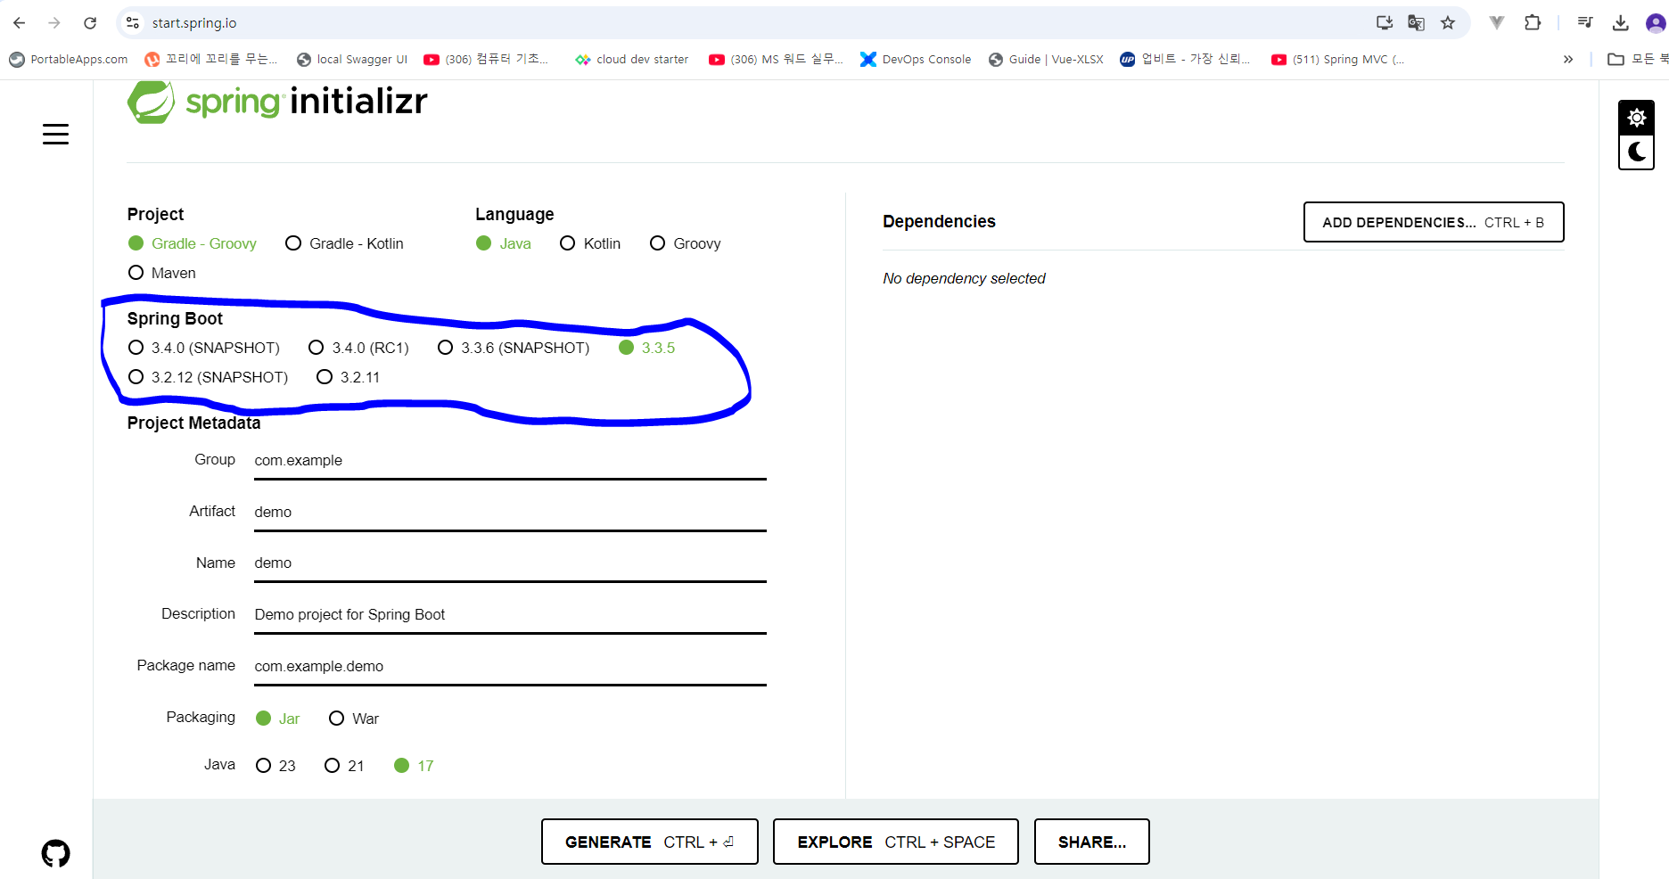
https://priming.tistory.com/151

2024-11-21기준 | 3.x.x밖에 없다. 아무거나 선택하고 jdk17이어야 3.x.x가 가능하니….pom이나 gradle에서 2.7.18로 수정한다.
 | New Spring Starter Project

MVC
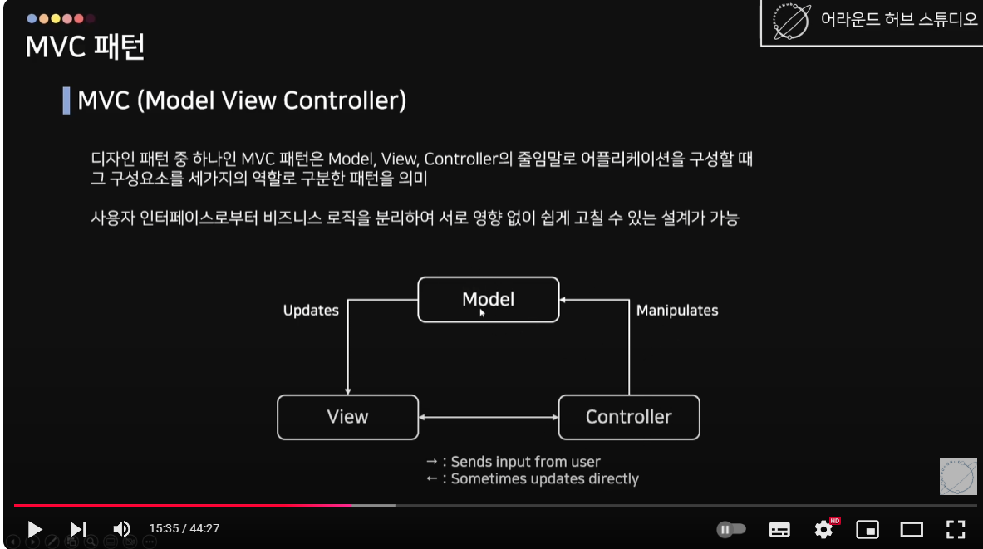

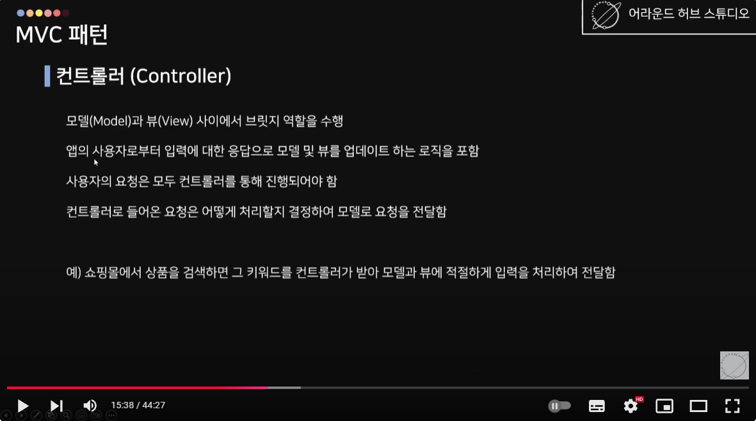

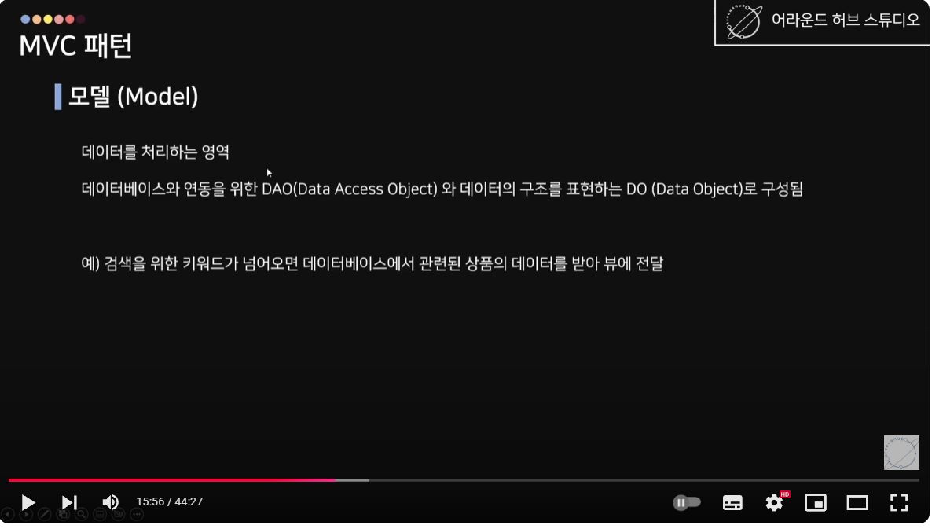

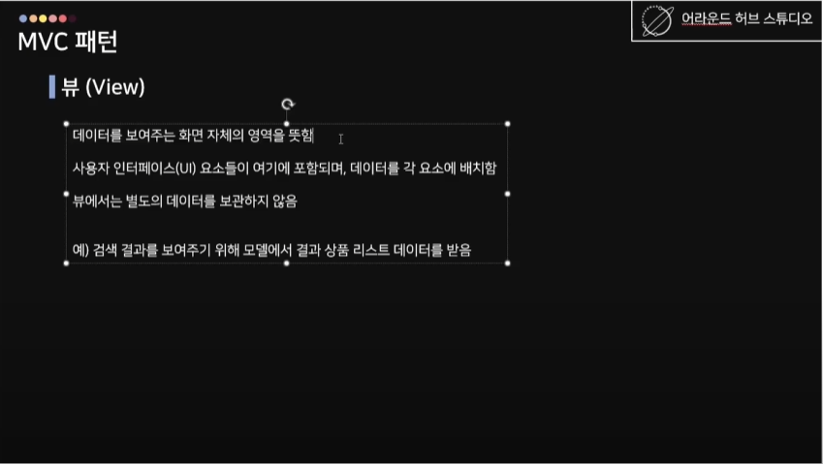

레이어드아키텍처
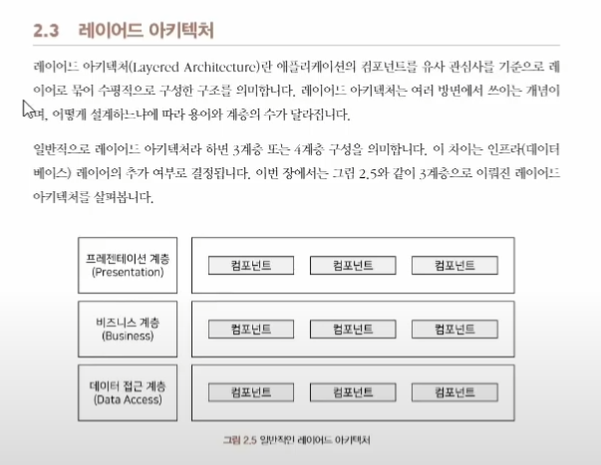

따라하기
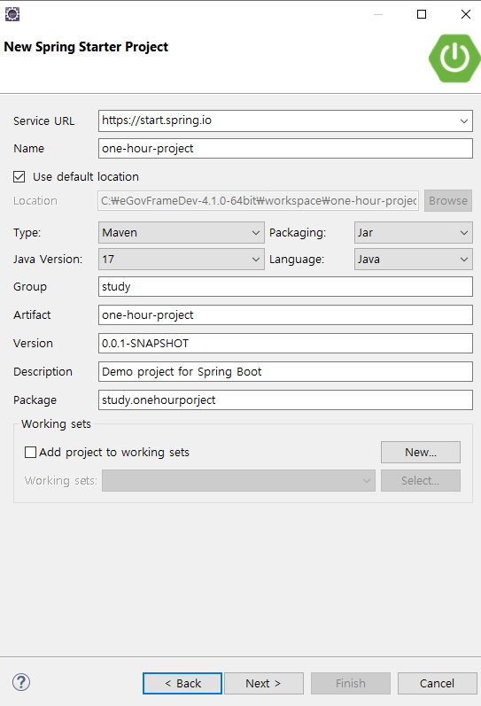
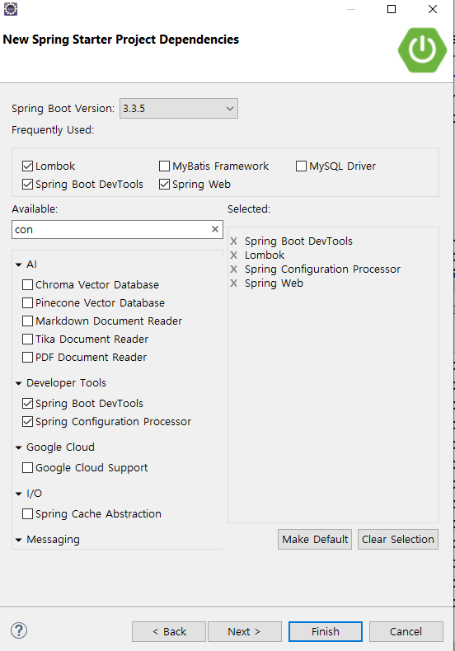
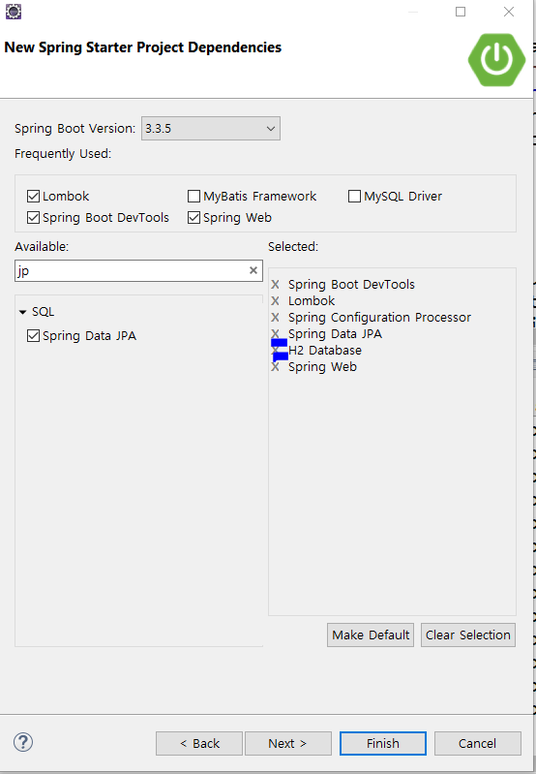

따라하기2
input을 받는다 |  | : controller
 |  |  | @getmapping : 자원을 가져오는 역할, client의 정보를 서버에 전달하고 받아만 온다.
저장을 한다 |  |  | @postmapping : 자원을 넣어주는 역할, client의 정보를 서버에 전달하고 저장한다.

저장하고 출력한다.

 | controller -> service -> repository

JPA의 쿼리 로그는 JPQL(Java Persistence Query Language)로 작성된 쿼리나, 동적 생성된 SQL 형태로 출력되기 때문에, TOAD와 같은 SQL 클라이언트에서 바로 실행하기 어려운 경우가 많습니다. JPA에서 출력되는 쿼리를 TOAD 등에서 실행 가능한 정상 SQL 형태로 변환하려면 몇 가지 방법을 적용할 수 있습니다.
1. Hibernate 설정 변경하기
Hibernate는 JPA 구현체로 자주 사용되며, SQL 로그 출력을 담당합니다. SQL 로그를 바인딩된 값이 포함된 완전한 쿼리 형태로 출력하도록 설정을 추가할 수 있습니다.
application.properties 또는 application.yml
# 기본 SQL 로그 출력 (JPQL 변환된 SQL) spring.jpa.properties.hibernate.show_sql=true # SQL에 바인딩된 파라미터 값도 함께 출력 spring.jpa.properties.hibernate.format_sql=true spring.jpa.properties.hibernate.type=trace hibernate.show_sql: SQL 출력 활성화.
hibernate.format_sql: SQL을 읽기 쉽게 포맷팅.
hibernate.type: 바인딩된 파라미터 값을 함께 출력.
출력 결과:
select * from employee where id = ? 위와 같은 결과 대신 실제 바인딩된 값이 포함된 SQL:
select * from employee where id = 12345 2. p6spy 라이브러리 사용하기
p6spy는 JPA/Hibernate에서 출력된 쿼리를 실제 실행된 SQL 형태로 로깅해주는 라이브러리입니다.
1) Maven/Gradle에 추가
<dependency> <groupId>p6spy</groupId> <artifactId>p6spy</artifactId> <version>3.9.1</version> </dependency> 2) application.properties 설정
spring.datasource.hikari.data-source-class-name=com.p6spy.engine.spy.P6SpyDriver # p6spy가 로깅할 SQL 포맷 설정 p6spy.config.logfile=spy.log p6spy.config.logMessageFormat=com.p6spy.engine.spy.appender.SingleLineFormat 장점: SQL과 실제 바인딩 값이 포함된 쿼리를 완전히 로깅.
결과: select * from employee where id = 12345
3. Query 인터페이스 사용하여 SQL 출력
JPA의 Query 객체를 사용하면 실행 전 실제 SQL을 디버그용으로 확인할 수 있습니다.
Query query = entityManager.createQuery("SELECT e FROM Employee e WHERE e.id = :id"); query.setParameter("id", 12345); System.out.println(query.unwrap(org.hibernate.query.Query.class).getQueryString()); 4. Logback/SLF4J로 SQL 로그 커스터마이징
SQL 로그 출력을 제어하려면 Logback을 사용하여 커스터마이징 가능합니다.
Logback 설정 (logback-spring.xml):
<logger name="org.hibernate.SQL" level="DEBUG" /> <logger name="org.hibernate.type.descriptor.sql.BasicBinder" level="TRACE" /> org.hibernate.SQL: SQL 쿼리 출력.
org.hibernate.type.descriptor.sql.BasicBinder: 바인딩된 파라미터 출력.
5. TOAD에서 실행 가능하게 변환된 쿼리 사용하기
위 방법을 통해 출력된 바인딩된 값이 포함된 SQL을 복사하여 TOAD에서 실행하면 됩니다.
만약 SQL이 여전히 가독성이 떨어지거나 특정 DBMS의 특성에 맞게 변환하려면, JPA의 네이티브 쿼리를 사용하는 방법도 고려할 수 있습니다.
6. 네이티브 쿼리 사용 (JPA Query 직접 작성)
@Query(value = "SELECT * FROM employee WHERE id = :id", nativeQuery = true) List<Employee> findById(@Param("id") Long id); 이 경우, 로그에 그대로 실행 가능한 SQL이 출력되며, TOAD에서 복사-붙여넣기로 바로 사용할 수 있습니다.
결론
SQL에 바인딩된 값을 포함하여 출력하려면 Hibernate 설정(hibernate.type=trace)을 적용하거나, p6spy를 사용하는 것이 가장 간편합니다.
TOAD에서 실행하려면 바인딩된 값이 포함된 쿼리 출력이 필수적이며, 필요시 네이티브 쿼리를 사용하는 것도 한 방법입니다.

